os3
MAITRE D'OUVRAGE
Communauté de communes CŒUR DE CHARENTE

REFERENCES DU MARCHE |  |  |  | TITULAIRE DU MARCHE
Entretien de la voirie communale |  |  |  | COLAS France
Accord cadre à bons de commandes |  |  |  | Impasse de la Combe à Guillot
année 2021 |  |  |  | 16 440 Roullet ST ESTEPHE
Notification du marché : 21 04 2021

ORDRE DE SERVICE n° 2021/3

Le cabinet BETG Maitre d'œuvre à la demande de M. Le Président notifie à l'entrepreneur l'éxécution des travaux définis dans le document estimatif par commune annexé.

L'ordre de service n° 3 correspond au bon de commande n°3 d'un montant de :
 |  | 2,583.99 € | HT
 |  | 3,100.79 € | TTC

Conformément aux dispositions du marché, le délai de la préparation est fixé à 3 semaines à réception de la commande.
Le délai contractuel de l'exécution des prestations est fixé comme suit (à partir de la réception de la commande) :
 | - travaux d'ordre pluvial, borduration : 3 mois
 | - travaux de préparation et de revêtements : 2 mois (date butoir du 15 10 2021)

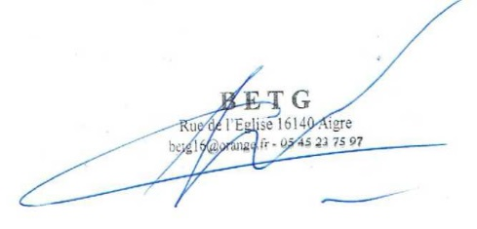
La Communauté de Communes
Le maitre d'œuvre

Accusé de réception de l'ordre de sevice n° 1
 | Le titulaire du marché certifie avoir reçu le ….....................l'ordre de service n° 1

